카카오페이지2
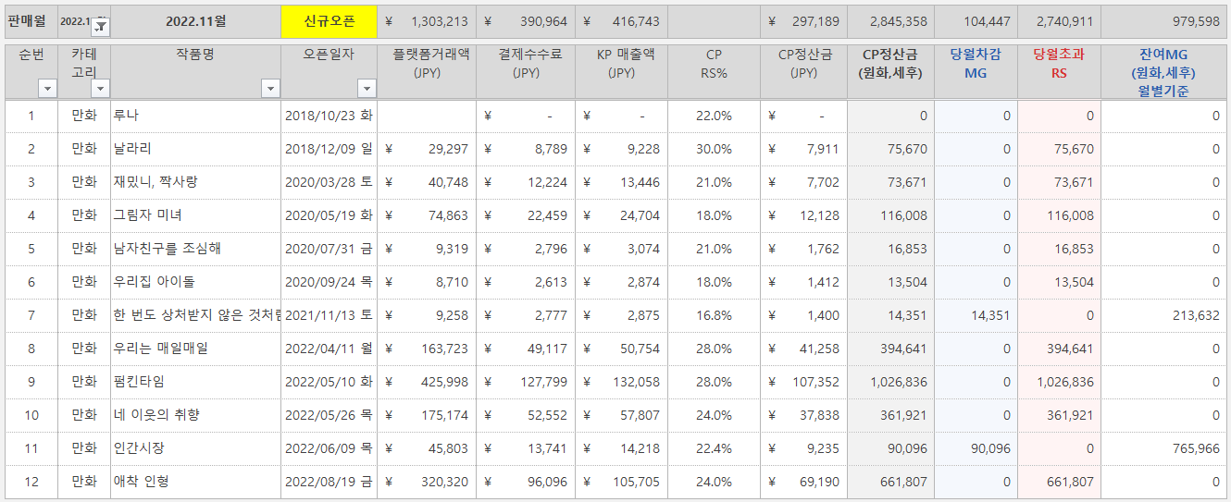
 | 사이트명 | 작품명 | 소비자매출액 | 유통사수수료 | 케이티매출액 | 케이티수익 | 만화가족 수익 | 비고
 | 카카오페이지 | 날라리 外 | 4,066,869 | 1,325,958 | 2,740,911 | 548,182 | 2,192,729 | 픽코마 11월 RS
 | 합계 |  | 4,066,869 | 1,325,958 | 2,740,911 | 548,182 | 2,192,729
 |  |  |  |  |  | 548,182 | 2,192,729

<픽코마>

